상품제안서
상패 1165 | 상품코드: F09001

 |  |  |  |  |  |  | 02-412-0044 | www.easy1.co.kr
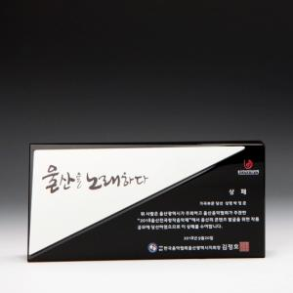

【상세/제작정보】 | 인쇄 및 적우단케이스포함

【인쇄/포장옵션】 | 기타 / 적우단케이스

【공급단가】 | 수량 | 1~ | 5~ | 10~ | 30~ | 100~
*VAT별도 | 단가 | 120,000원 | 116,000원 | 112,000원 | 108,000원 | 104,000원

【상품 URL】 | http://www.easy1.co.kr/src/goods_detail.php?gdno=9001

